Valores Críticos de x²
Encontrando os valores críticos para $x²$

Exemplo
 | Encontre os valores críticos x²r e x²L e um intervalo de confiança de 90% quando o tamanho da amostra for 20.

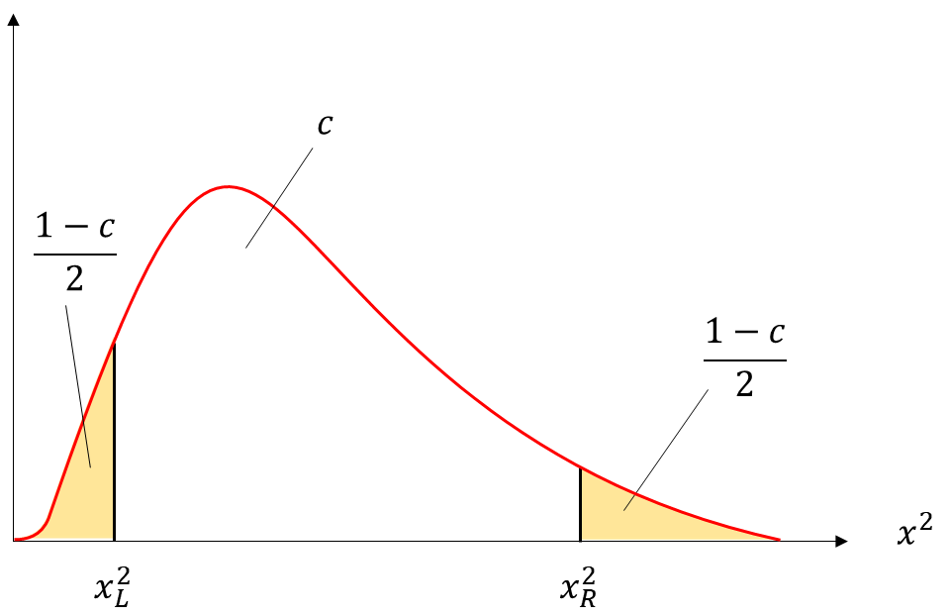
Medidas

c = | 0.90
P(x) = | 0.050
n = | 20
g.l. = | 19

Valores crítivos

L | R
10.117 | 30.144

